Sheet1
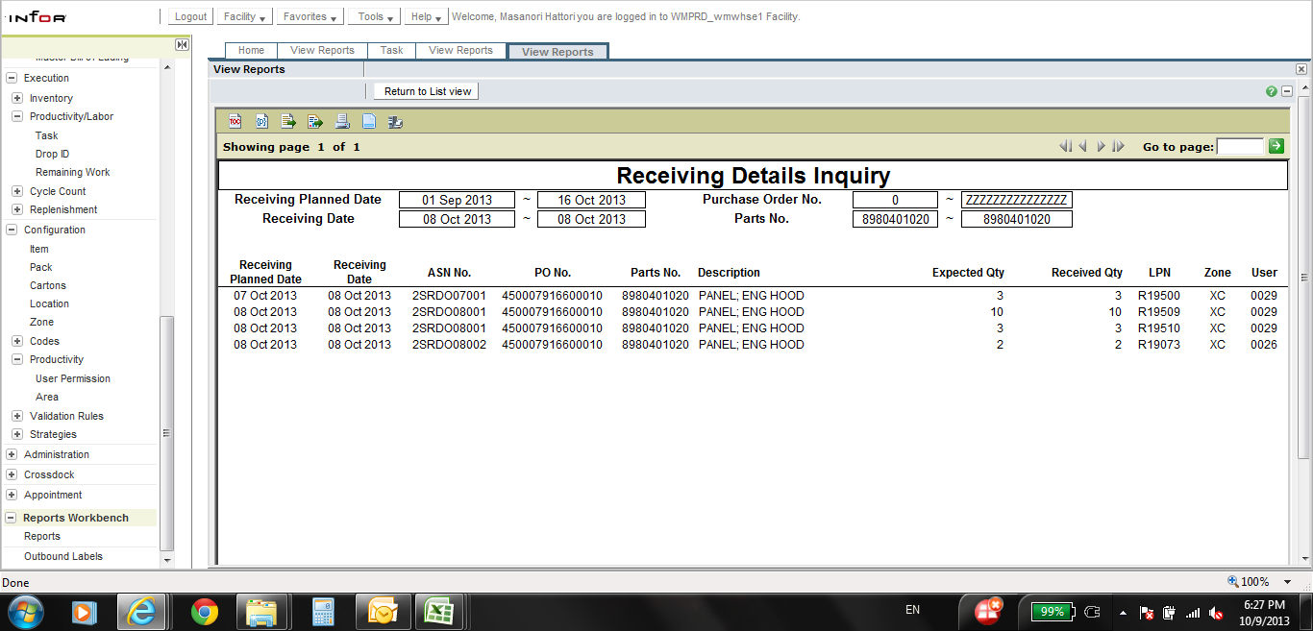
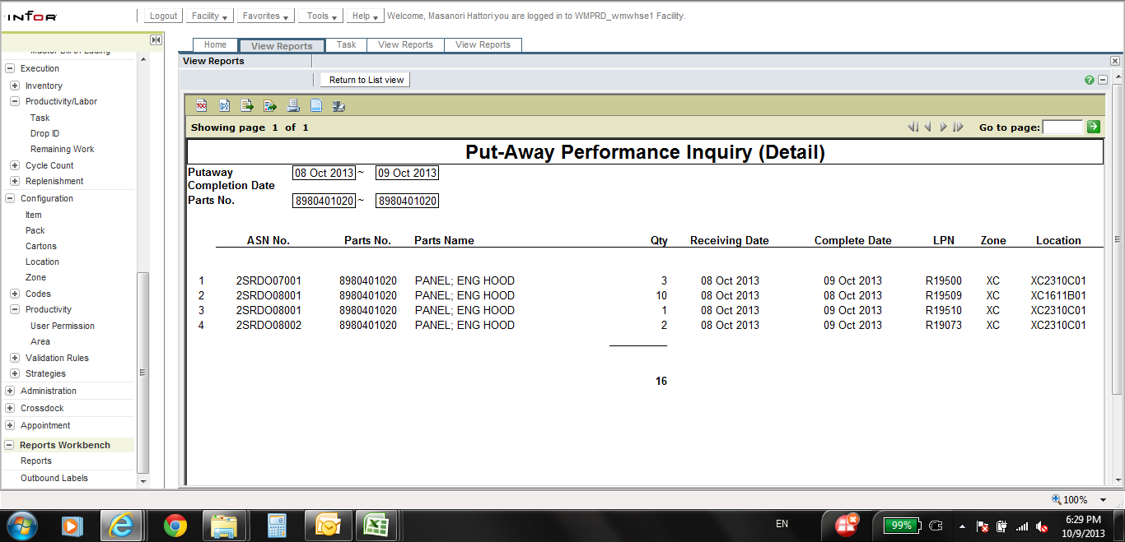

10/8に2SRDO08001で13個受付
LPN NO. R19509 10個/ R19510 3個

KPI Putaway performanceには
LPN NO. R19510 1個だけしか載ってこないのは何故ですか？

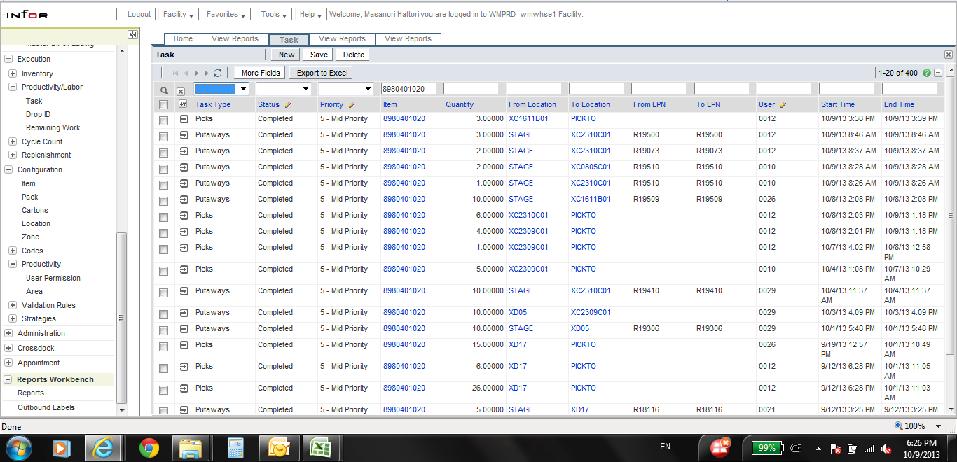

LPN NO. R19509 10個/ R19510 3個
両LPN NOともに格納済みにTASK上ではなっているが。。。

